List1
Téma : MĚŘENÍ CHARAKTERISTIK NEINVERTUJÍCIHO ZAPOJENÍ OZ

Zadání :

Navrhněte neinvertující zapojení zesilovače s OZ se zesílením Au1 = …5…. a Au2 = …7…. Zpětně vazební rezistor RF volte …120….. kΩ.
Vypočtěte velikost rezistoru Rs a velikost napěťového zisku
Proměřte jeho charakteristiky: - stejnosměrnou převodní
- frekvenční ziskovou
- frekvenční fázovou
Daná zapojení simulujte v programu P-Spice a proveďte frekvenční a časovou analýzu.
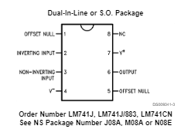
Schéma zapojení:
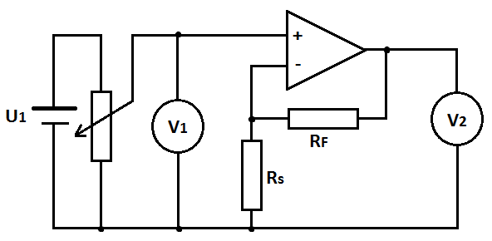
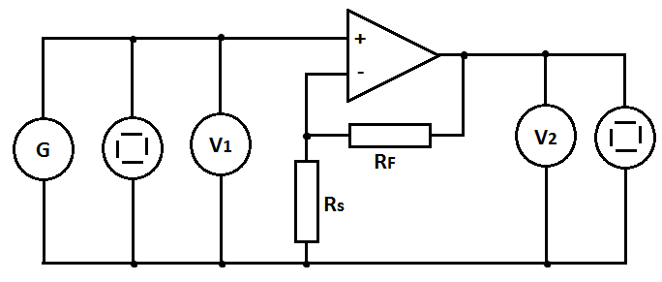

Postup měření:
Převodní charakteristika: U2 = f(U1)
Na vstupu zesilovače použijte stejnosměrný zdroj. Napětí na něm zvyšujte od 0V až do přebuzení zesilovače (výstupní napětí začne růst daleko pomaleji) Měřte hodnoty výstupního napětí. Změňte polaritu vstupního zdroje a měřte pro záporné vstupní napětí.
Měření proveďte pro obě hodnoty zesílení.
Z naměřených hodnot sestrojte do jednoho grafu charakteristiky pro obě hodnoty zesílení. Vyhodnoťte vliv velikosti zesílení na strmost charakteristiky a na maximální možný rozkmit vstupního napětí (uveďte. jaké maximální hodnoty může dosáhnout výstupní napětí a na čem tato hodnota závisí).

Frekvenční zisková charakteristika: au = f(f)
Do obvodu zapojte generátor harmonického signálu, vysokofrekvenční V-metry, oba kanály osciloskopu.
Při referenčním kmitočtu 1 kHz zvyšujte na generátoru velikost budícího signálu a na osciloskopu pozorujte, zda dojde k přebuzení zesilovače. V případě, že dojde, poznamenejte si maximální možnou hodnotu budícího signálu, při níž ještě není zesilovač přebuzen. Na generátoru nastavte hodnotu napětí o něco nižší. Nastavujte hodnoty kmitočtu budícího signálu a měřte hodnotu napětí na výstupu.
Z naměřených hodnot vypočtěte zisk zesilovače : au = 20 log (U2/U1)

Z grafu vyhodnoťte šířku frekvenčního pásma zesilovače a tranzitní kmitočet (při něm je hodnota zesílení Au = 1 (Uvýst = Uvst) .

Frekvenční fázová charakteristika: φ= f(f)
Na generátoru nastavte hodnotu napětí o něco nižší než je hodnota, při níž dojde k přebuzení zesilovače. Nastavujte hodnoty kmitočtu budícího signálu v akustickém pásmu a odečítejte na osciloskopuvzdálenosti: AB – odpovídá fázovému posunu mezi uvst a uvýst a AC – odpovídá periodě T uvst.

Vypočtěte φ = 360 * (AB/AC). Sestrojte charakteristiku φ= f(f) . Vyhodnoťte, zda a do jaké míry kvalitně zesilovače invertuje vstupní signál.

POZOR !!! všechny grafy volte typu X-Y bodový !!!! u všech frekvenčních závislostí cejchujte osu frekvence v LOGARITMICKÉM MĚŘÍTKU !!!
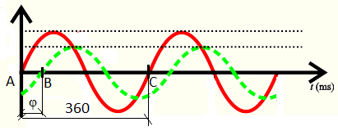

Tabulky : (počet řádků upravte dle potřeby)

Převodní charakteristika:
f = 1 kHz
U1 [V] | U2 [V] | Au [-]
4 | 11.4
3.5 | 11.6 | 3.3142857143
2.6 | 10 | 3.8461538462
1.25 | 6.25 | 5
0.9 | 4.5 | 5
0.6 | 3 | 5
-0.6 | -3 | 5
-0.9 | -4.5 | 5
-1.2 | -6.2 | 5.1666666667
-2.6 | -10 | 3.8461538462
-3.5 | -11.5 | 3.2857142857
-4 | -11.4 | 2.85

Frekvenční zisková a fázová charakteristika:
U1= konst.
F [Hz] | U1[V] | U2 [V] | Au [-] | au [dB] | AB[d] | AC[d] | φ[°]
50 | 1 | 5.8 | 5.8 | 15.268559871
100 | 1 | 5.8 | 5.8 | 15.268559871
250 | 1 | 5.8 | 5.8 | 15.268559871
500 | 1 | 5.8 | 5.8 | 15.268559871
750 | 1 | 5.8 | 5.8 | 15.268559871
1000 | 1 | 5.8 | 5.8 | 15.268559871
2000 | 1 | 5.8 | 5.8 | 15.268559871
3000 | 1 | 5.8 | 5.8 | 15.268559871
5000 | 1 | 5.8 | 5.8 | 15.268559871
10000 | 1 | 5.8 | 5.8 | 15.268559871
200000 | 1 | 4.6 | 4.6 | 13.255156634
300000 | 1 | 4.2 | 4.2 | 12.464985808
400000 | 1 | 3.8 | 3.8 | 11.595671932
 |  |  | #DIV/0! | #DIV/0!
640000 | 1 | 1.1 | 1.1 | 0.82785370316

